introdução
Mix Ótimo de Produção de Pizzas

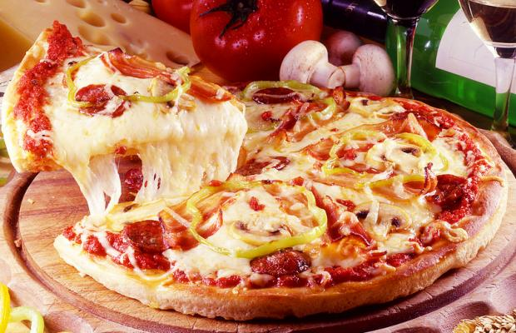

 | A produção eficiente de pizzas em uma pizzaria demanda, entre outros fatores, a determinação da quantidade ideal a ser produzida de cada sabor.

 | Dado a grande variedade de sabores disponíveis, a definição da quantidade ótima de cada pizza a ser produzida é um problema basante complicado.

 | Ainda existem diversos fatores que dificultam a determinação do mix de produção ótimo, tais como: a quantidade de cada ingredientes disponível em estoque, o custo de cada ingrediente, as quantidades a serem utlizadas em cada sabor, a quantidade de homem-hora disponível, o preço de venda da pizza, etc.

 | A otimização do mix de produção permite ao empresário obter, assim, o máximo lucro dadas as condições atuais de mercado.

